Top变量WOE
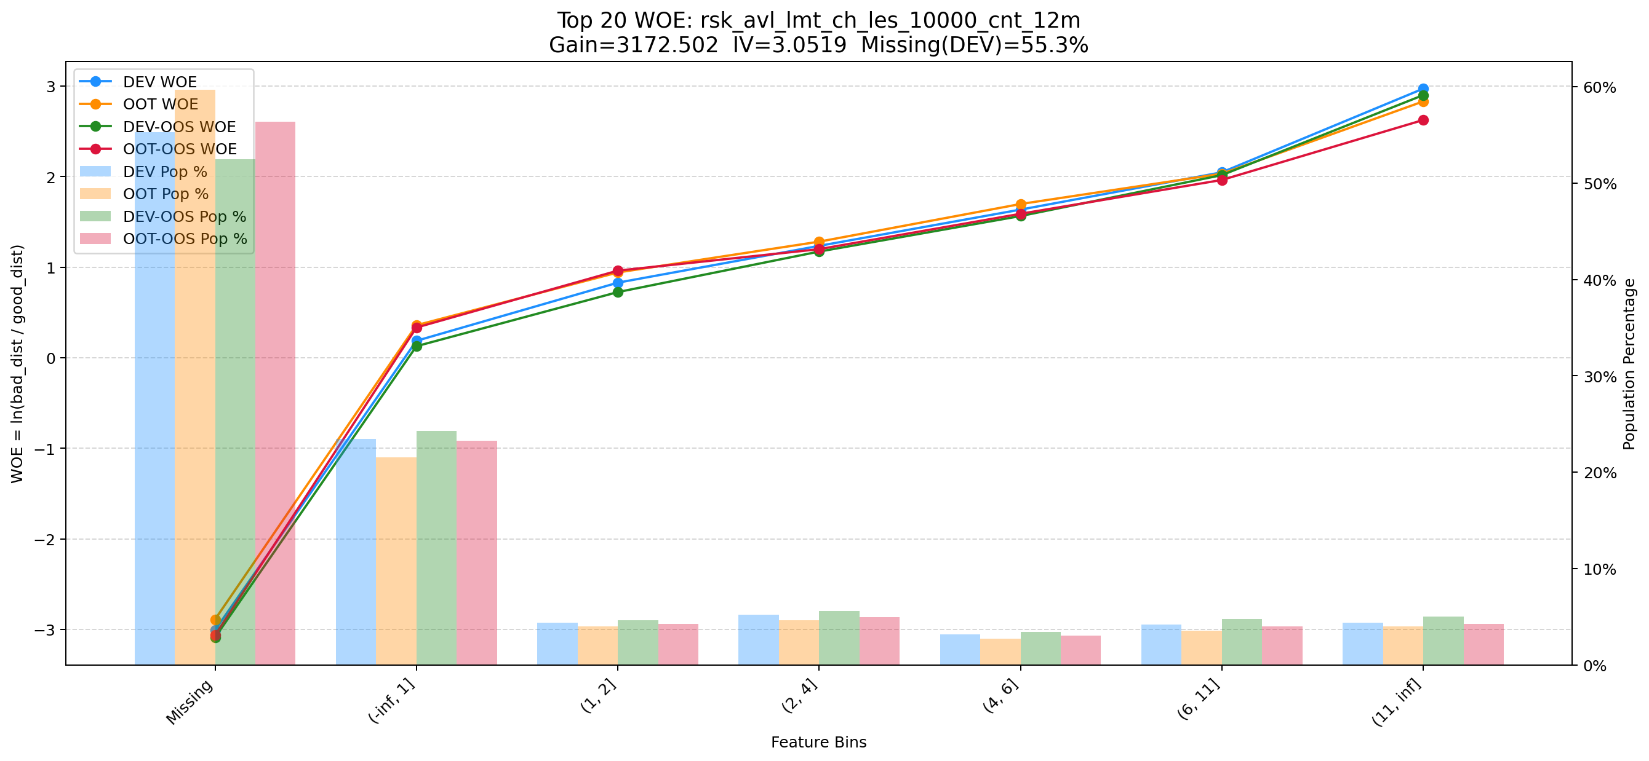
Top 1: d180_apl_ord_days_cnt
项目 | 内容
Gain | 390325.557
Base split | DEV
IV | 3.379
Missing rate | 0.567
Image | 001_d180_apl_ord_days_cnt_WOE.png

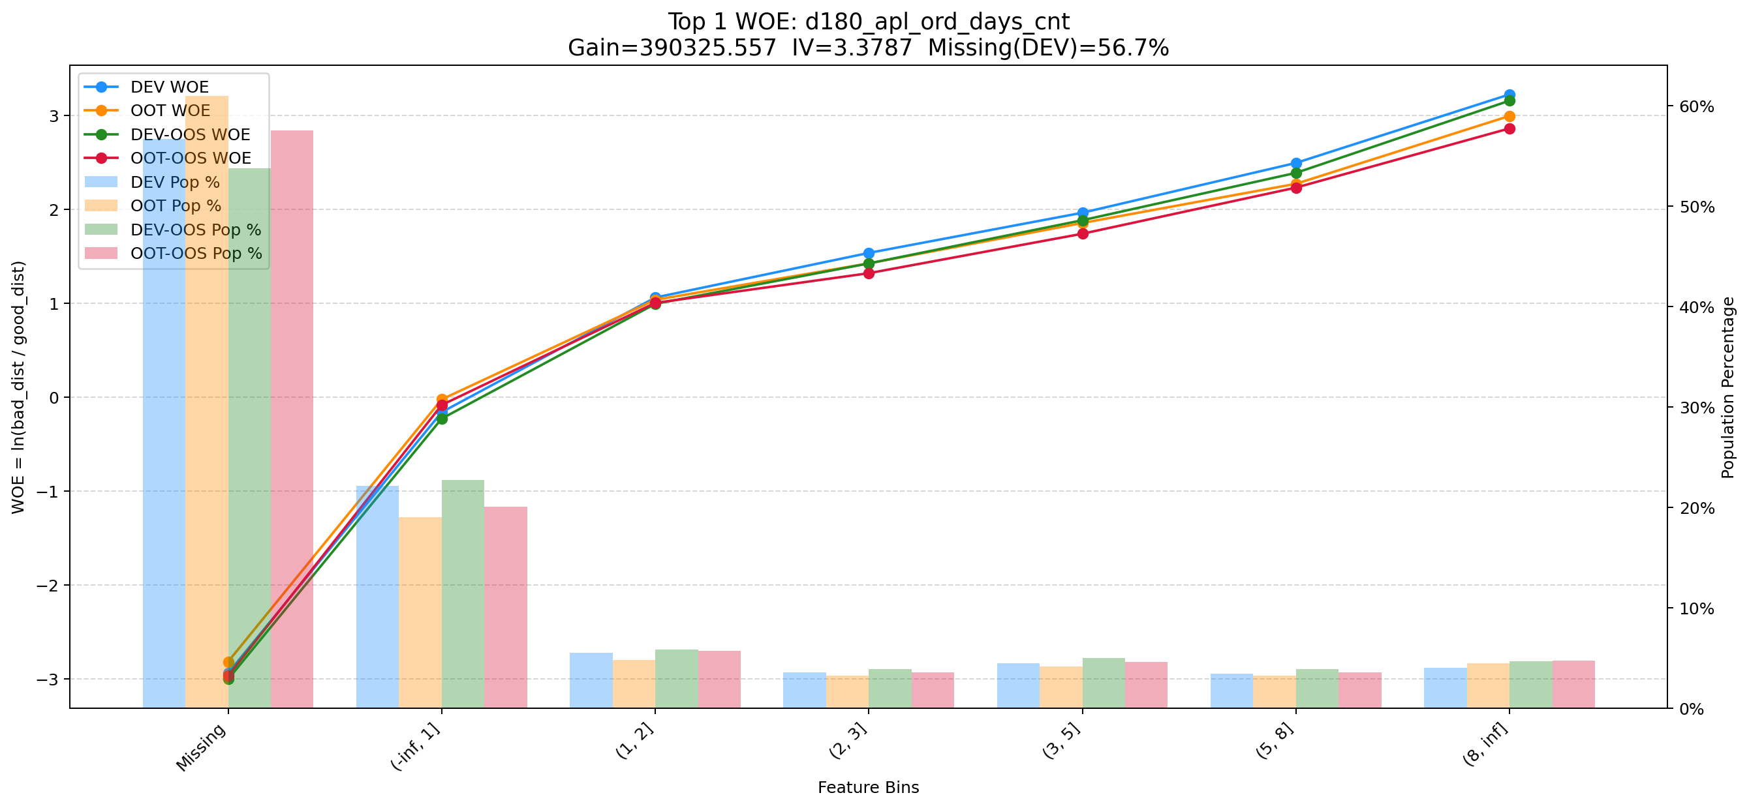

Top 2: first_day_diff_event_result_1_all
项目 | 内容
Gain | 200988.714
Base split | DEV
IV | 2.928
Missing rate | 0.000
Image | 002_first_day_diff_event_result_1_all_WOE.png

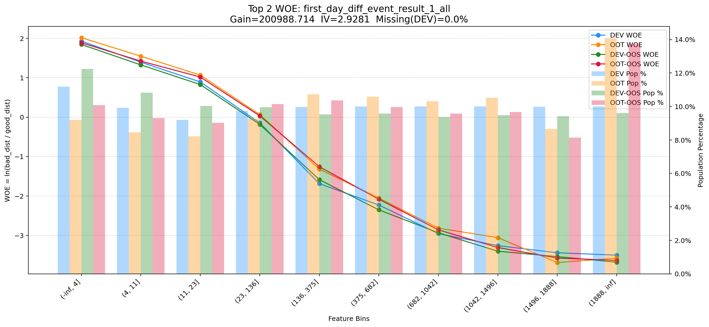

Top 3: d360_apl_ord_ddf_mdl_ord_crt_dte_min
项目 | 内容
Gain | 74347.560
Base split | DEV
IV | 3.305
Missing rate | 0.567
Image | 003_d360_apl_ord_ddf_mdl_ord_crt_dte_min_WOE.png

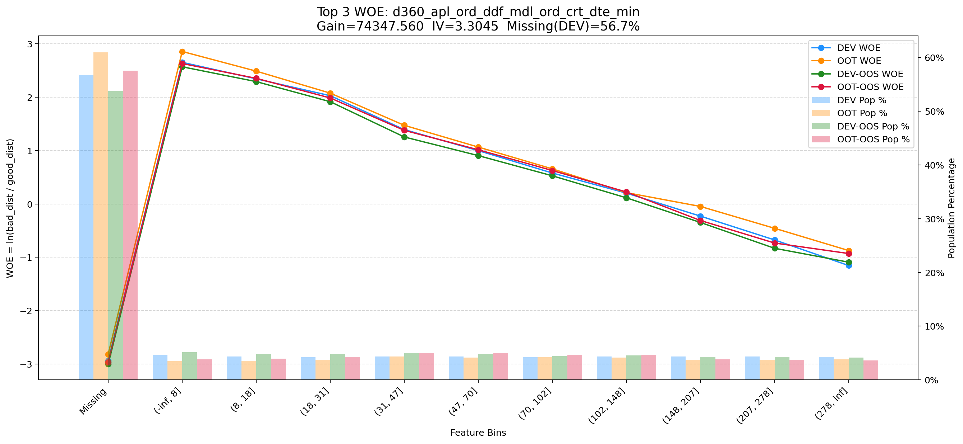

Top 4: his_360_day_csh_apl_ord_cnt_his_rto
项目 | 内容
Gain | 72331.487
Base split | DEV
IV | 2.185
Missing rate | 0.002
Image | 004_his_360_day_csh_apl_ord_cnt_his_rto_WOE.png

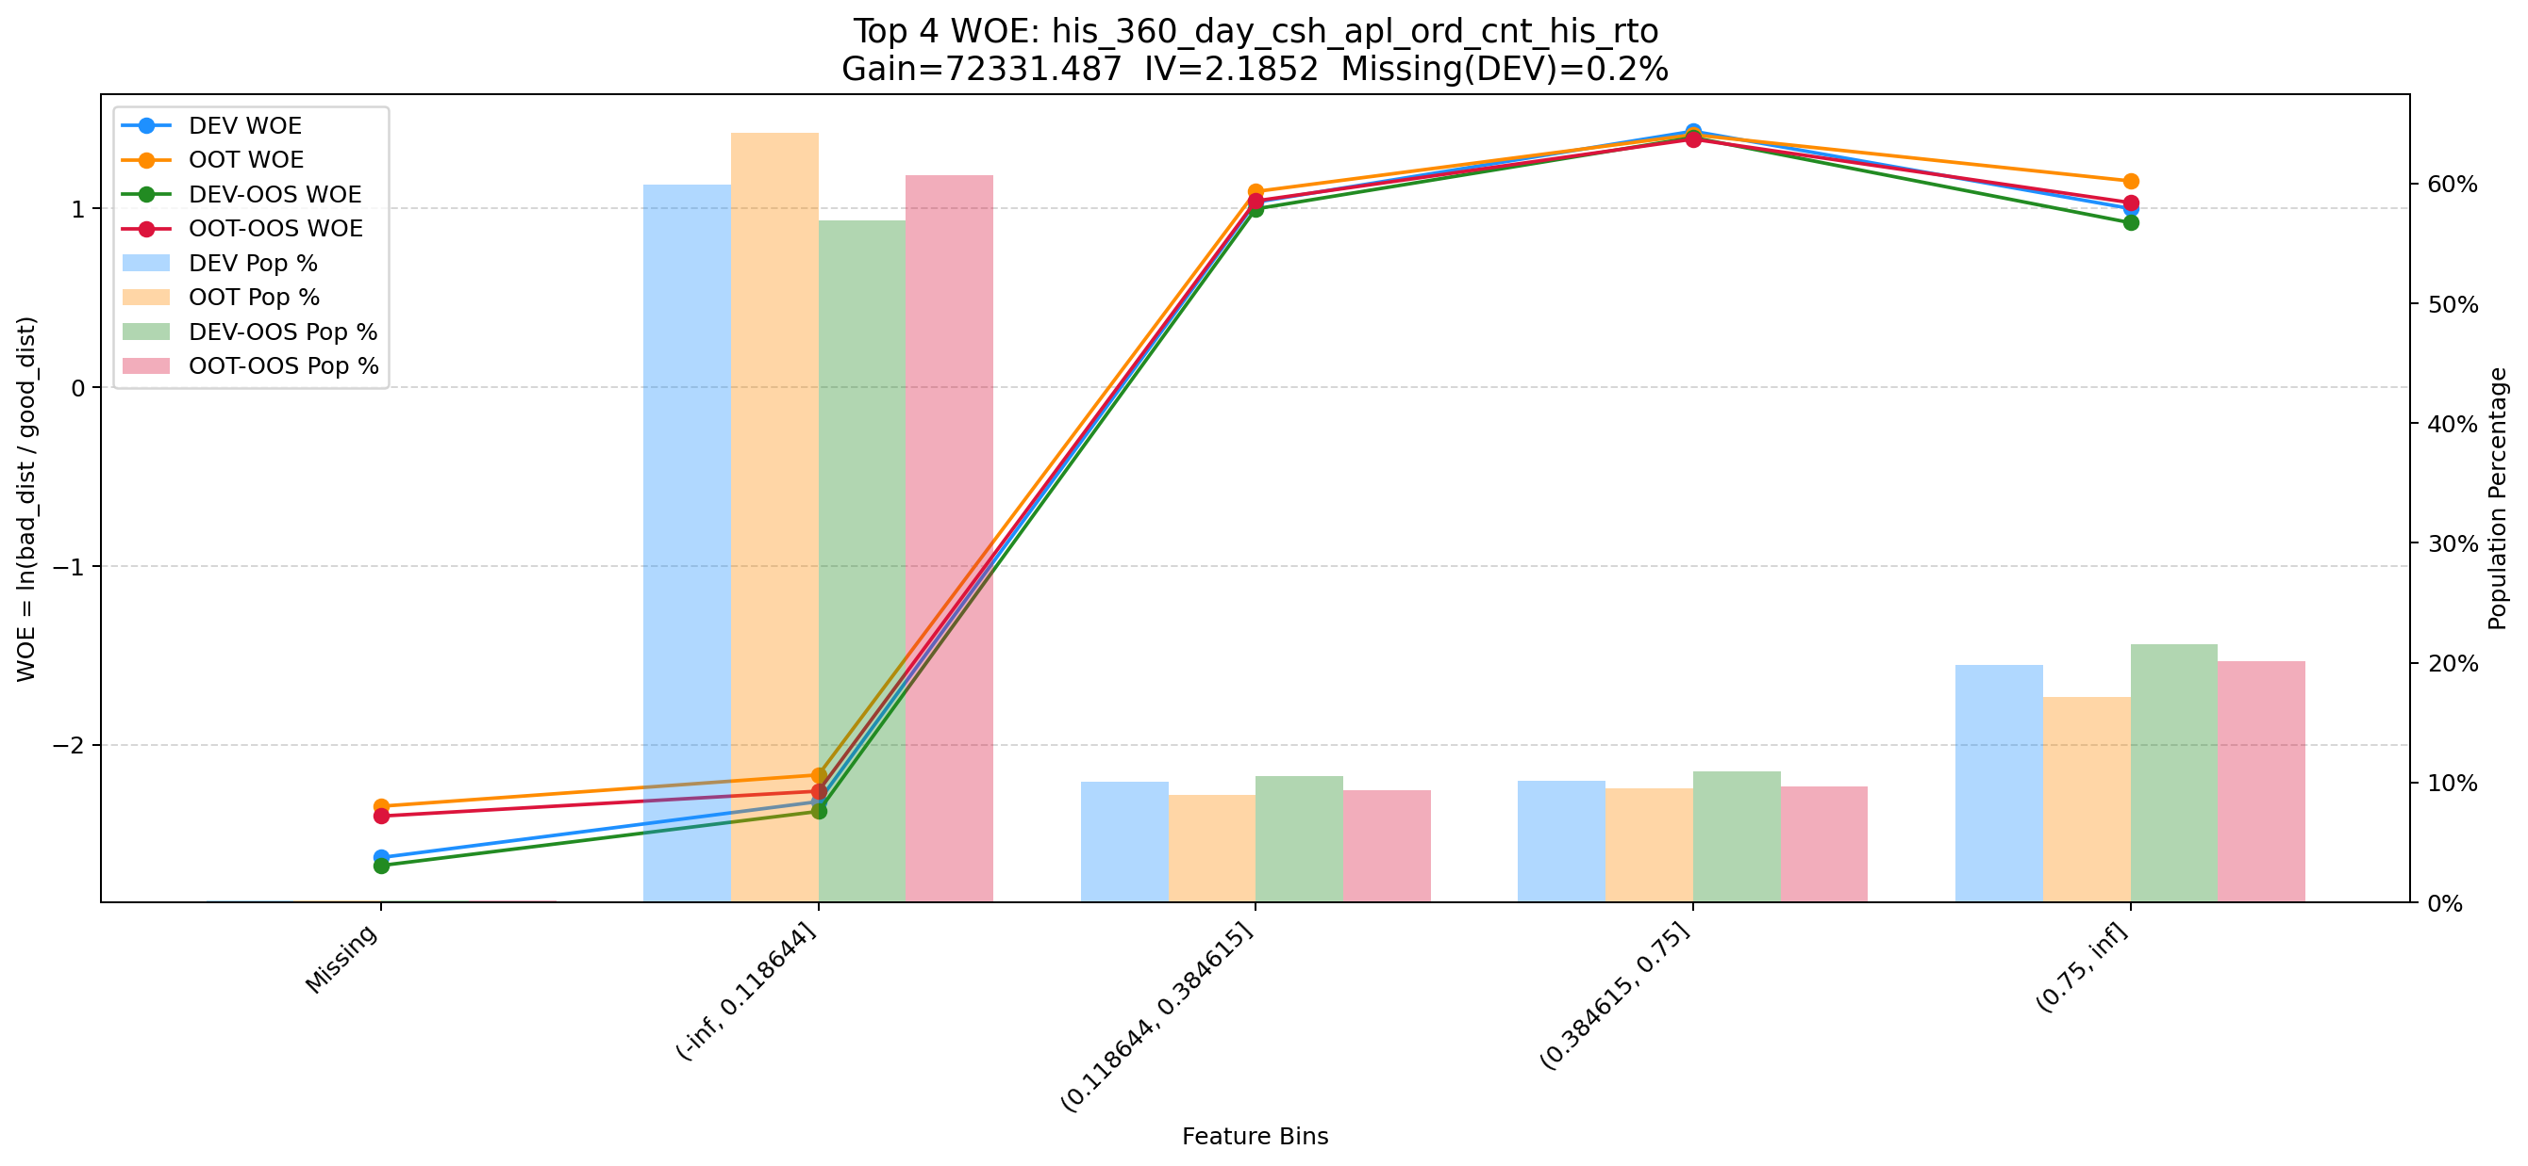

Top 5: d30_d60_apl_ord_cnt_rat
项目 | 内容
Gain | 52955.830
Base split | DEV
IV | 3.096
Missing rate | 0.567
Image | 005_d30_d60_apl_ord_cnt_rat_WOE.png

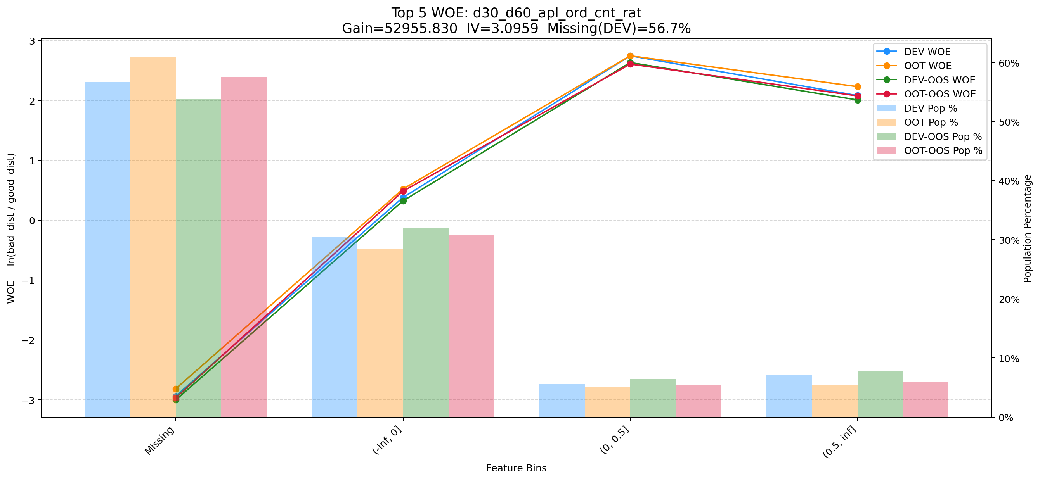

Top 6: d180_apl_ord_days_cnt_all
项目 | 内容
Gain | 19128.948
Base split | DEV
IV | 3.272
Missing rate | 0.556
Image | 006_d180_apl_ord_days_cnt_all_WOE.png

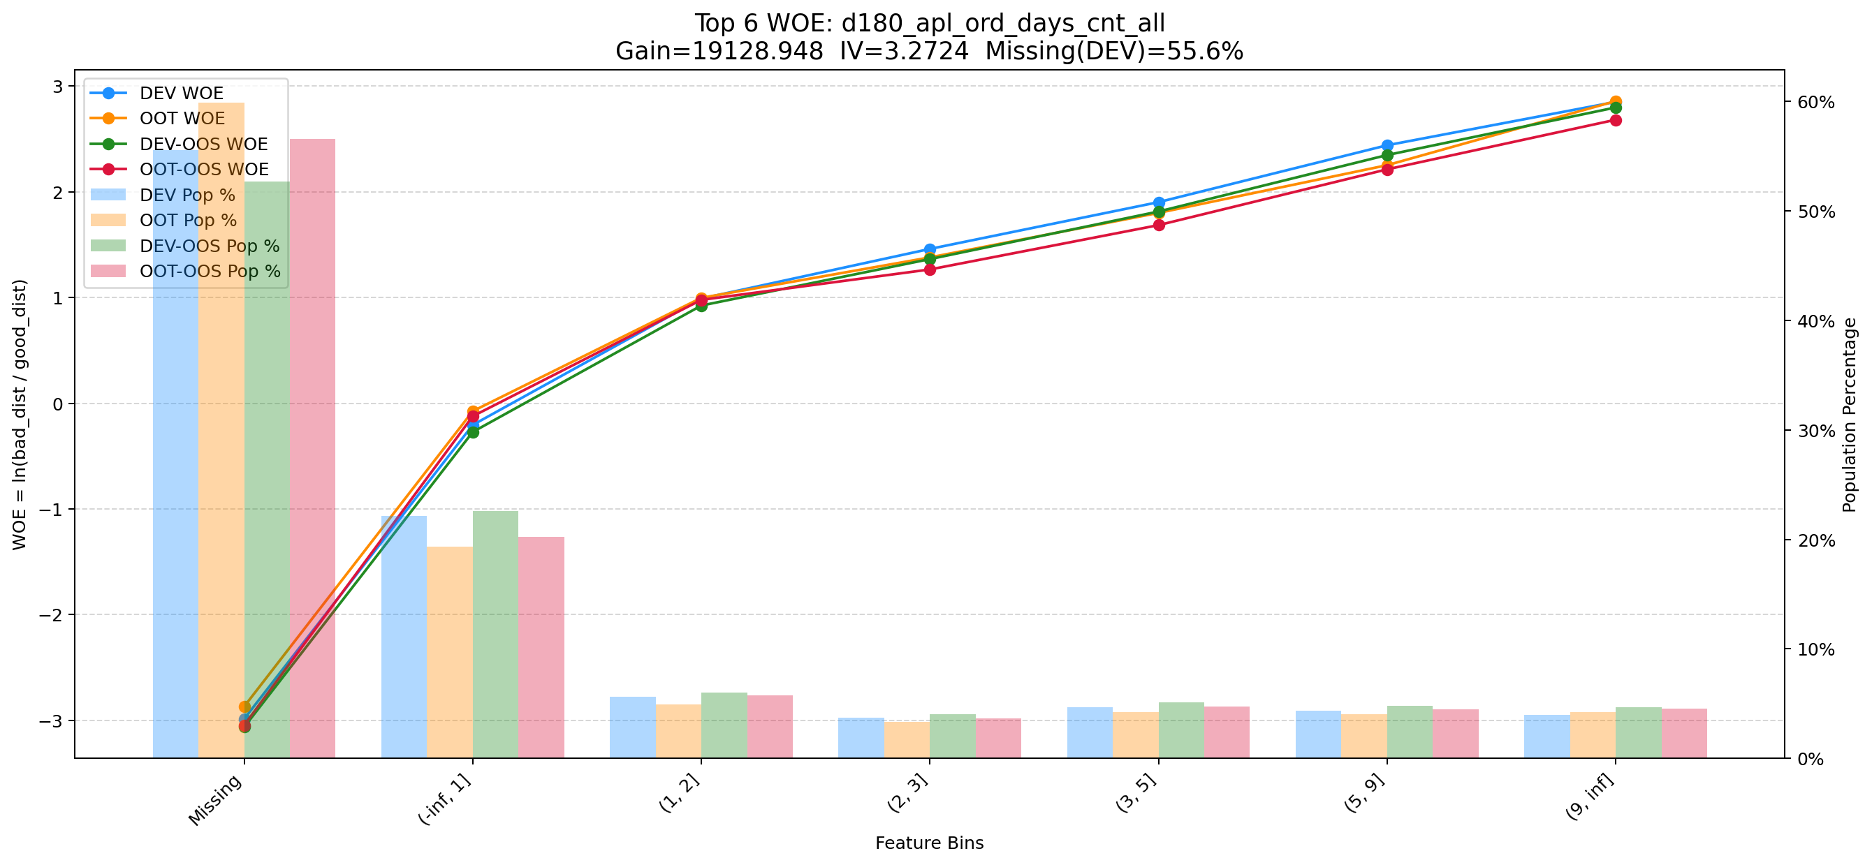

Top 7: dau_90d
项目 | 内容
Gain | 14052.768
Base split | DEV
IV | 1.728
Missing rate | 0.000
Image | 007_dau_90d_WOE.png

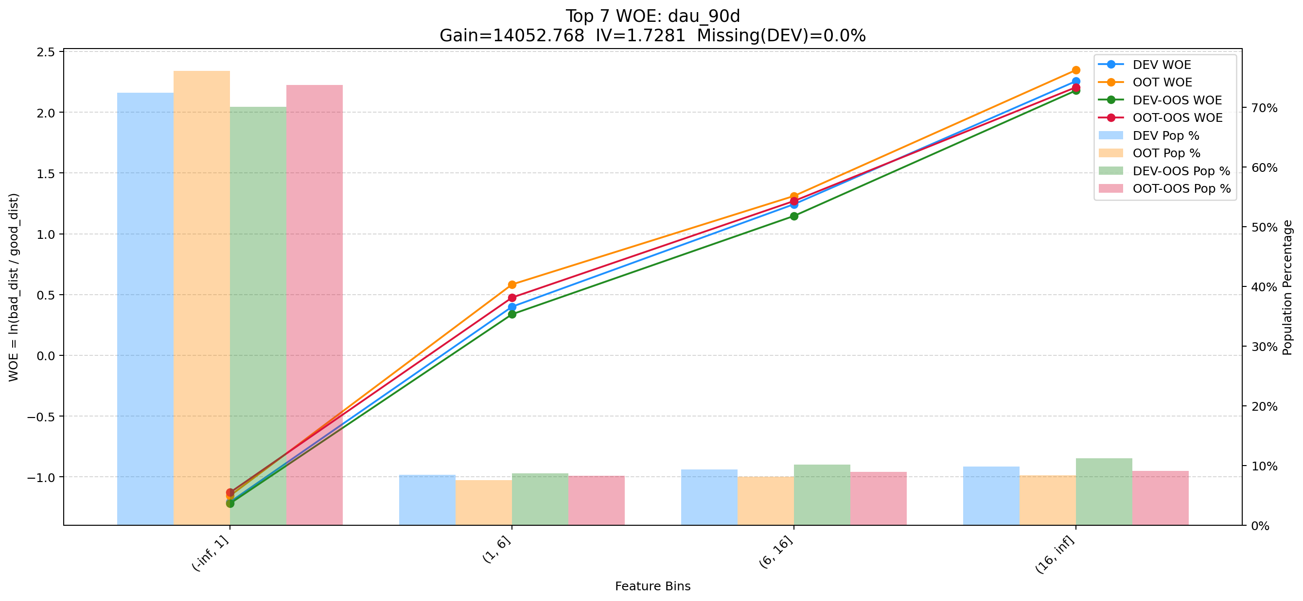

Top 8: pmt_crd_amt_1m
项目 | 内容
Gain | 11614.072
Base split | DEV
IV | 1.269
Missing rate | 0.000
Image | 008_pmt_crd_amt_1m_WOE.png

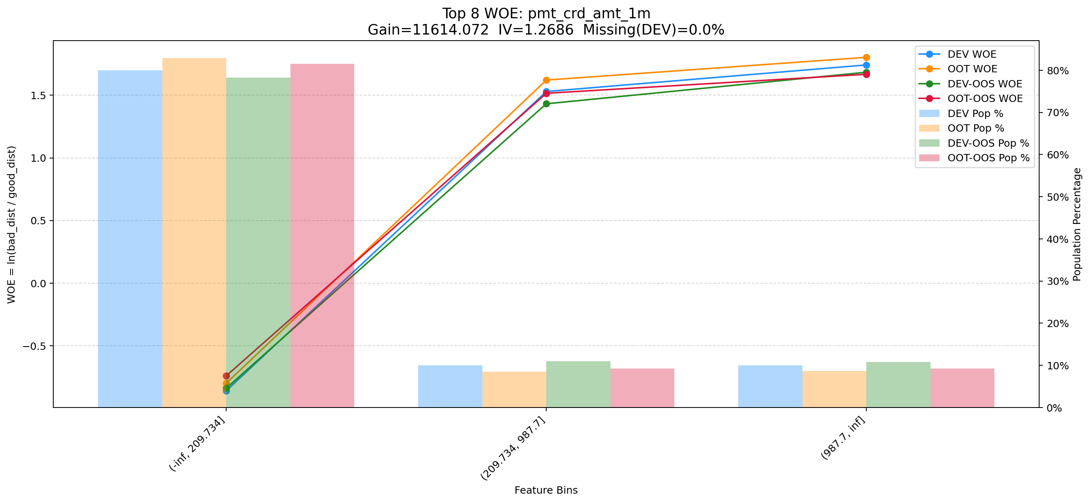

Top 9: pmt_crd_amt_3m
项目 | 内容
Gain | 8446.183
Base split | DEV
IV | 1.874
Missing rate | 0.000
Image | 009_pmt_crd_amt_3m_WOE.png

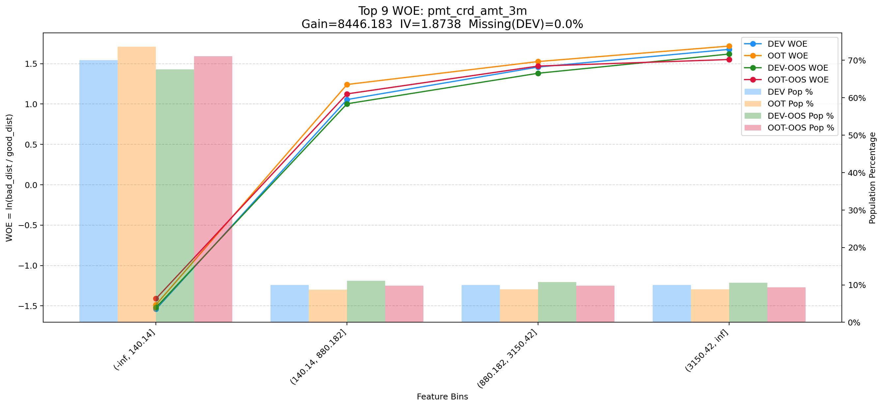

Top 10: cnt_avg_ord_span_30d
项目 | 内容
Gain | 8369.491
Base split | DEV
IV | 1.712
Missing rate | 0.873
Image | 010_cnt_avg_ord_span_30d_WOE.png

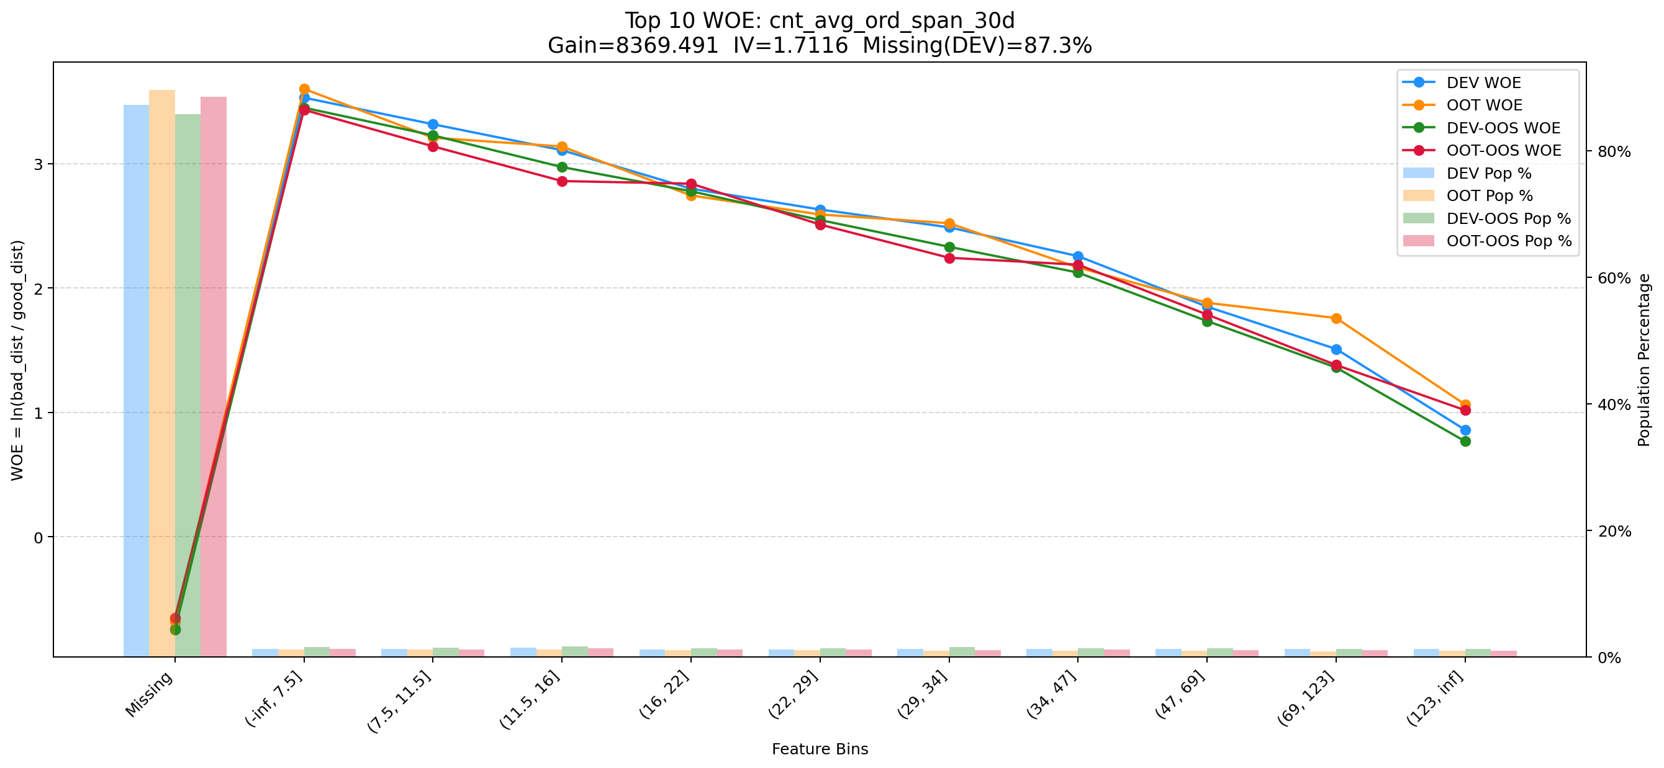

Top 11: ddf_lst_app_str_tim_to_mdl_tim_sec
项目 | 内容
Gain | 6892.132
Base split | DEV
IV | 1.698
Missing rate | 0.688
Image | 011_ddf_lst_app_str_tim_to_mdl_tim_sec_WOE.png

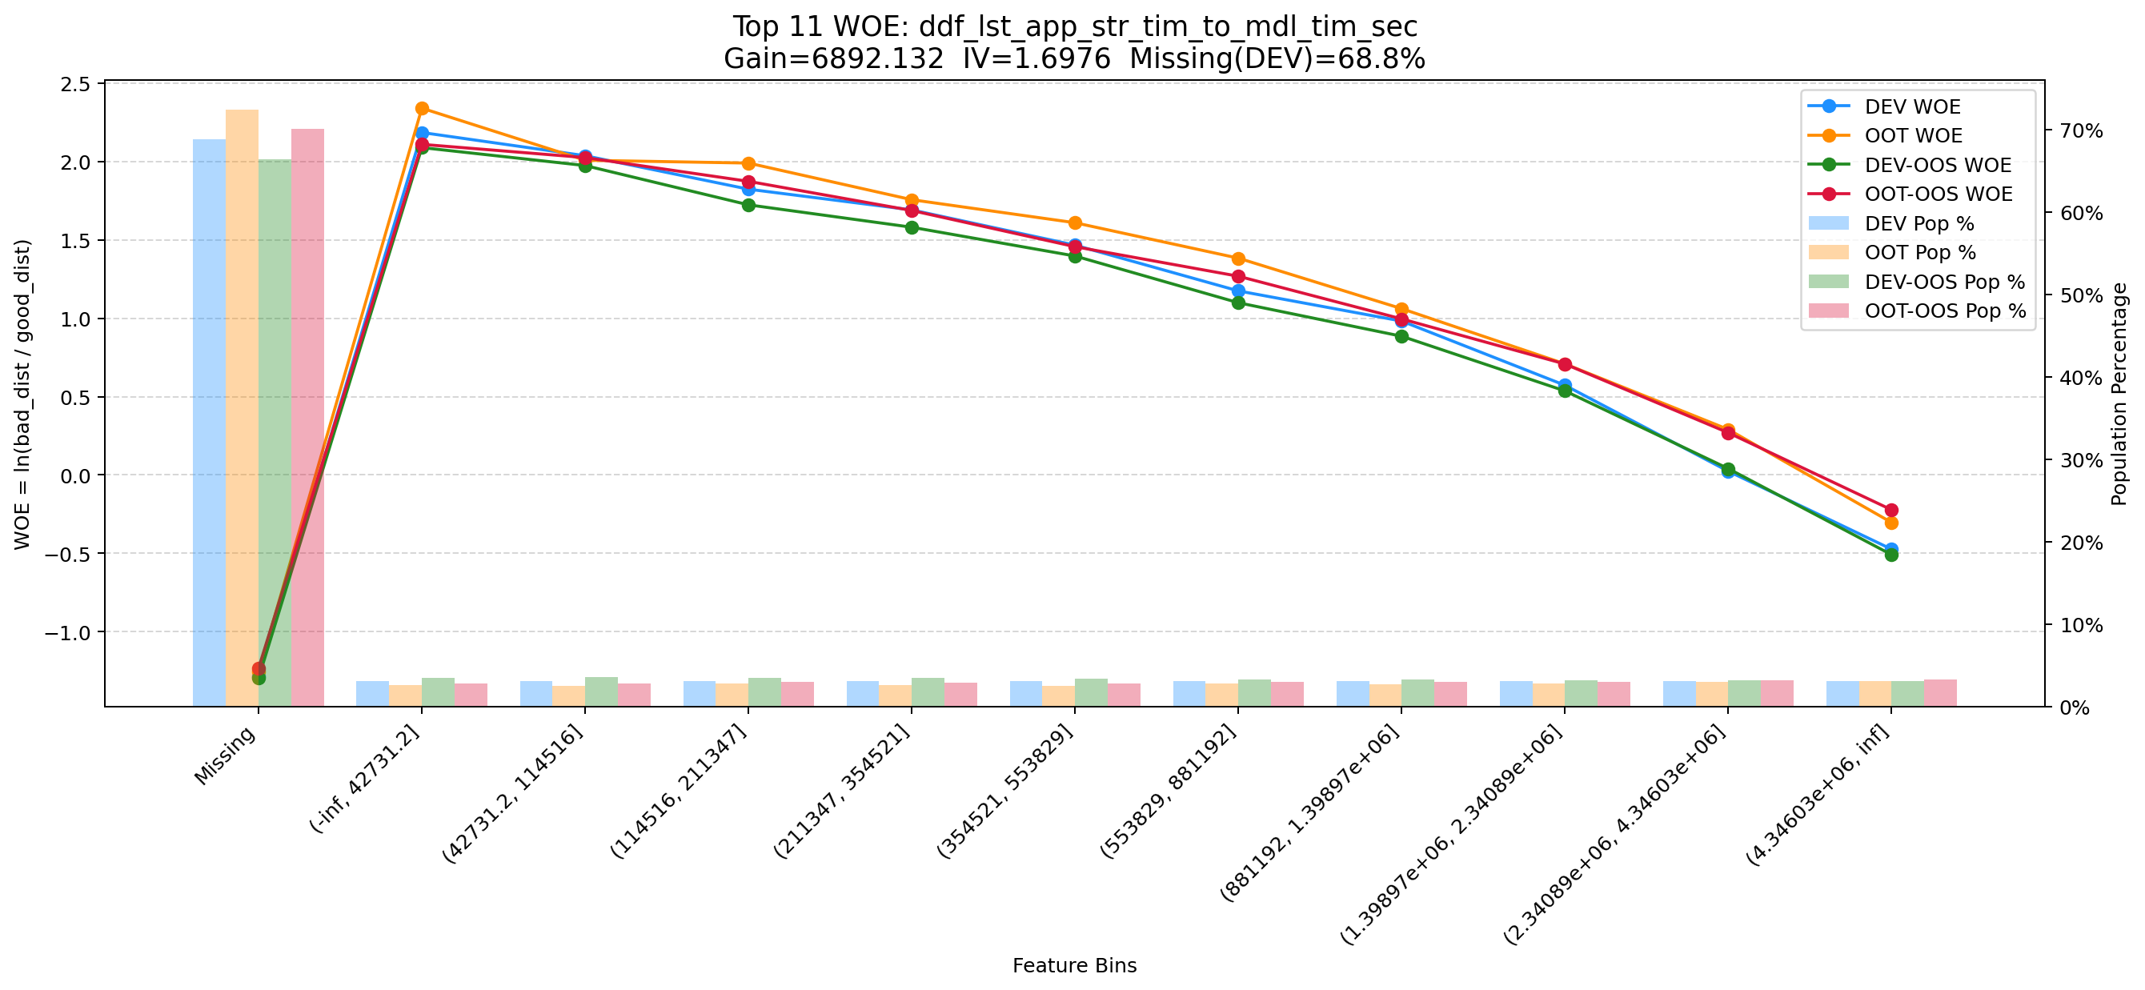

Top 12: d30_apl_ord_days_cnt
项目 | 内容
Gain | 6468.948
Base split | DEV
IV | 2.980
Missing rate | 0.567
Image | 012_d30_apl_ord_days_cnt_WOE.png

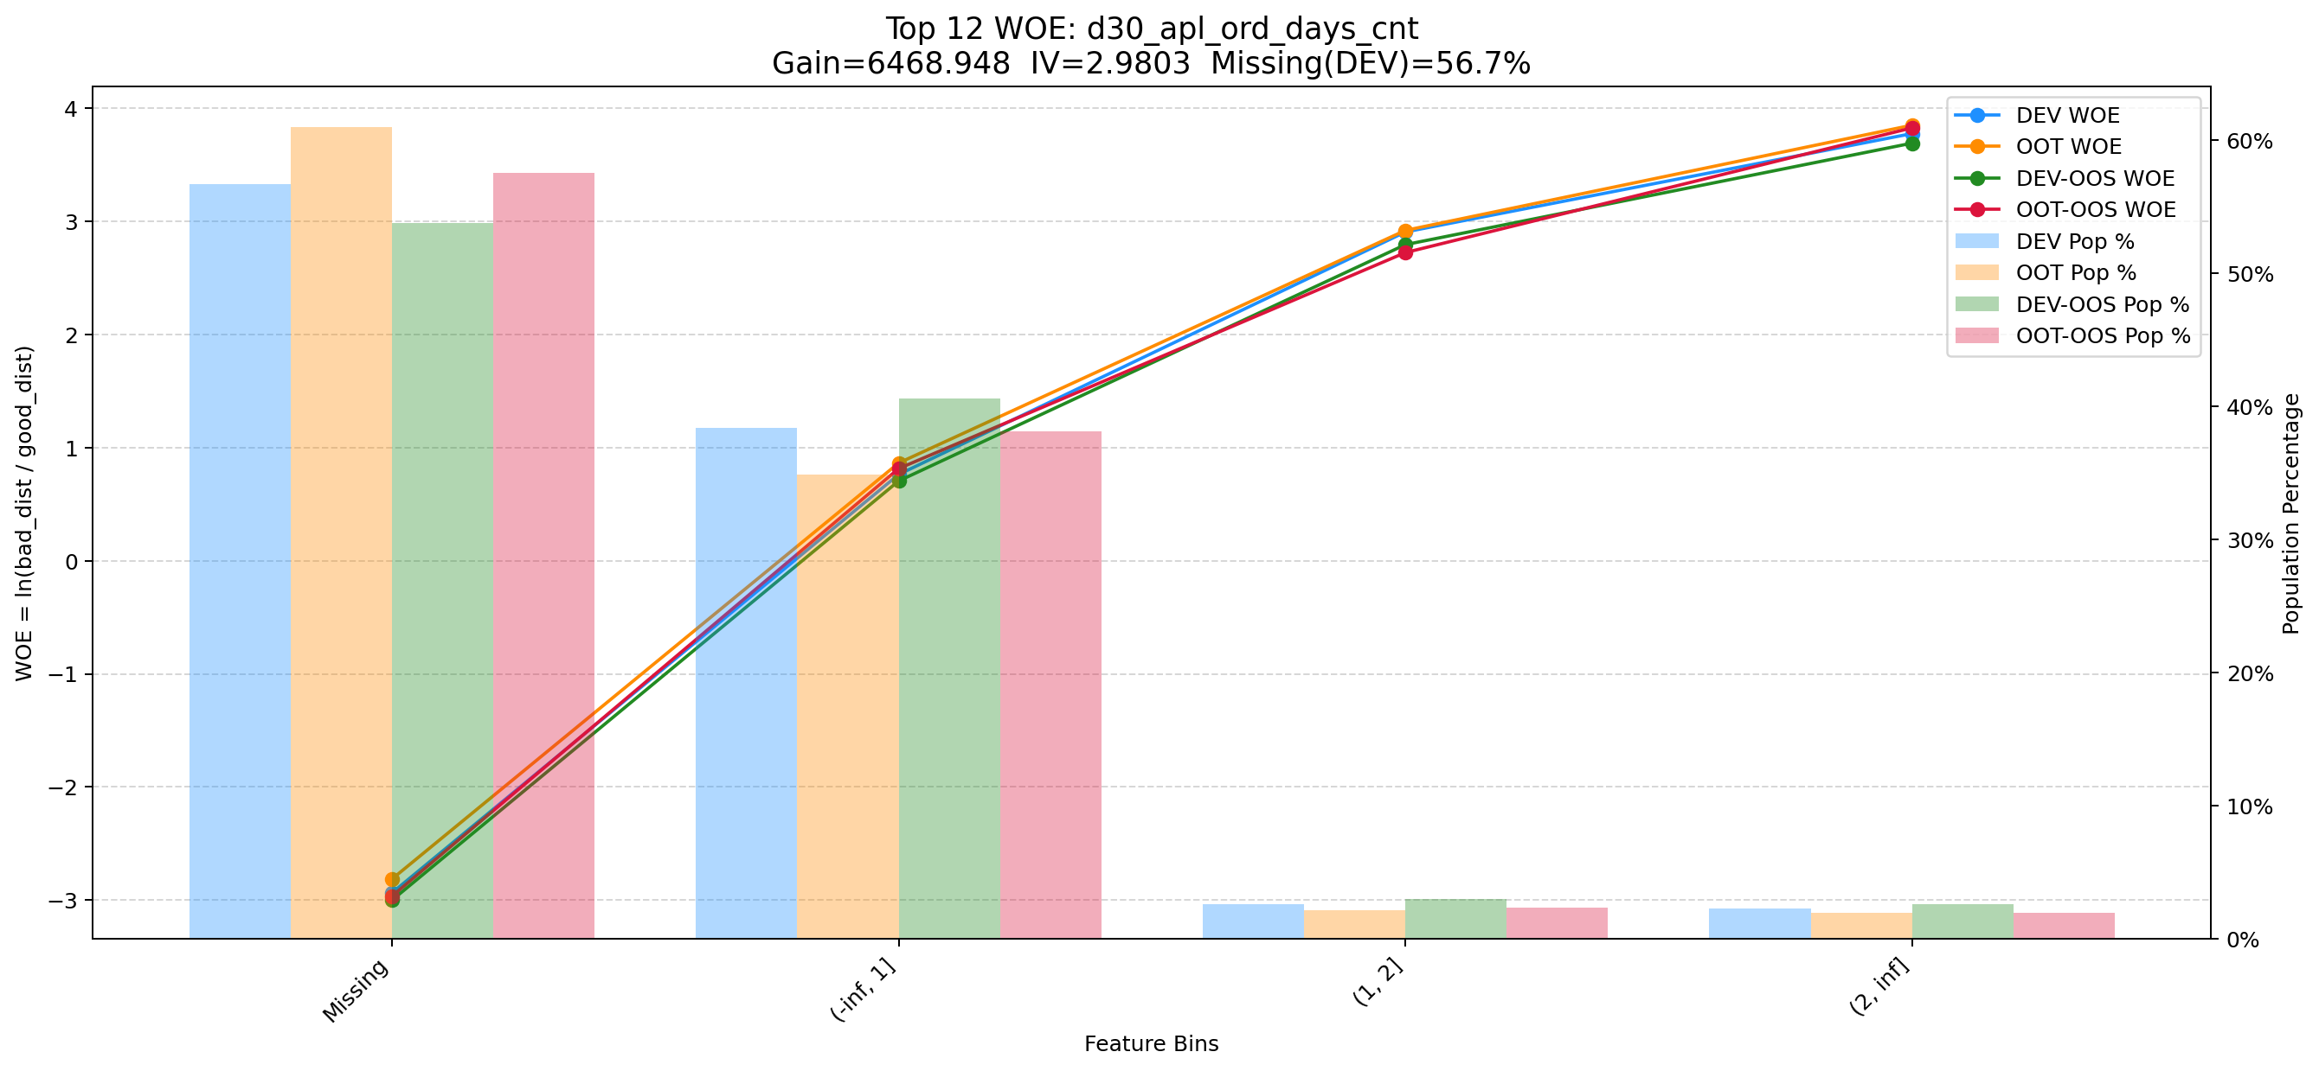

Top 13: stg_pln_max_prc_amt_12m_ftr
项目 | 内容
Gain | 5926.201
Base split | DEV
IV | 1.585
Missing rate | 0.000
Image | 013_stg_pln_max_prc_amt_12m_ftr_WOE.png

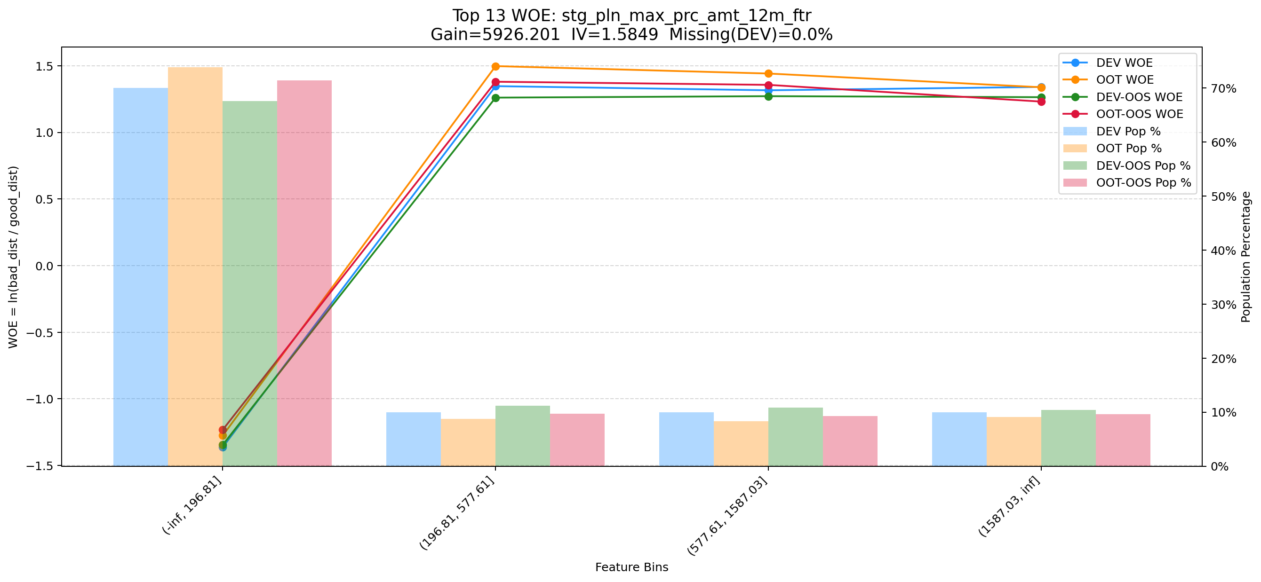

Top 14: clk_cnt_14d
项目 | 内容
Gain | 4640.890
Base split | DEV
IV | 1.391
Missing rate | 0.000
Image | 014_clk_cnt_14d_WOE.png

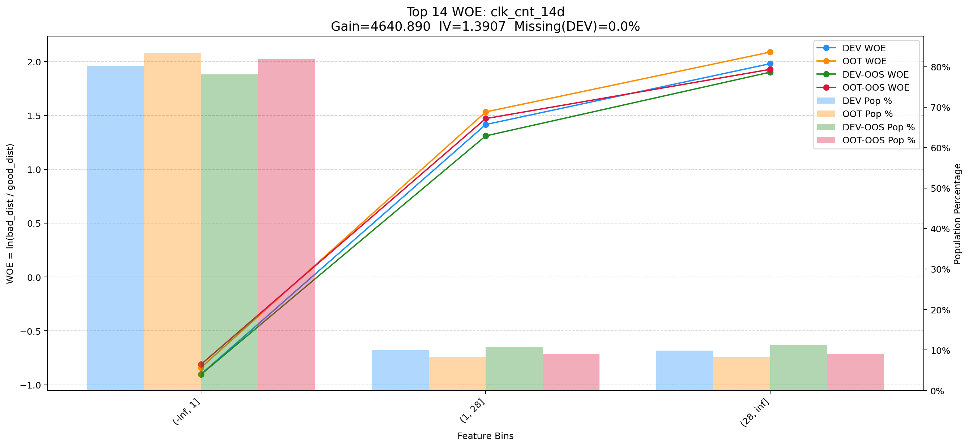

Top 15: ord_apl_avg_prc_amt_720_day_per_mth
项目 | 内容
Gain | 4588.928
Base split | DEV
IV | 1.643
Missing rate | 0.000
Image | 015_ord_apl_avg_prc_amt_720_day_per_mth_WOE.png

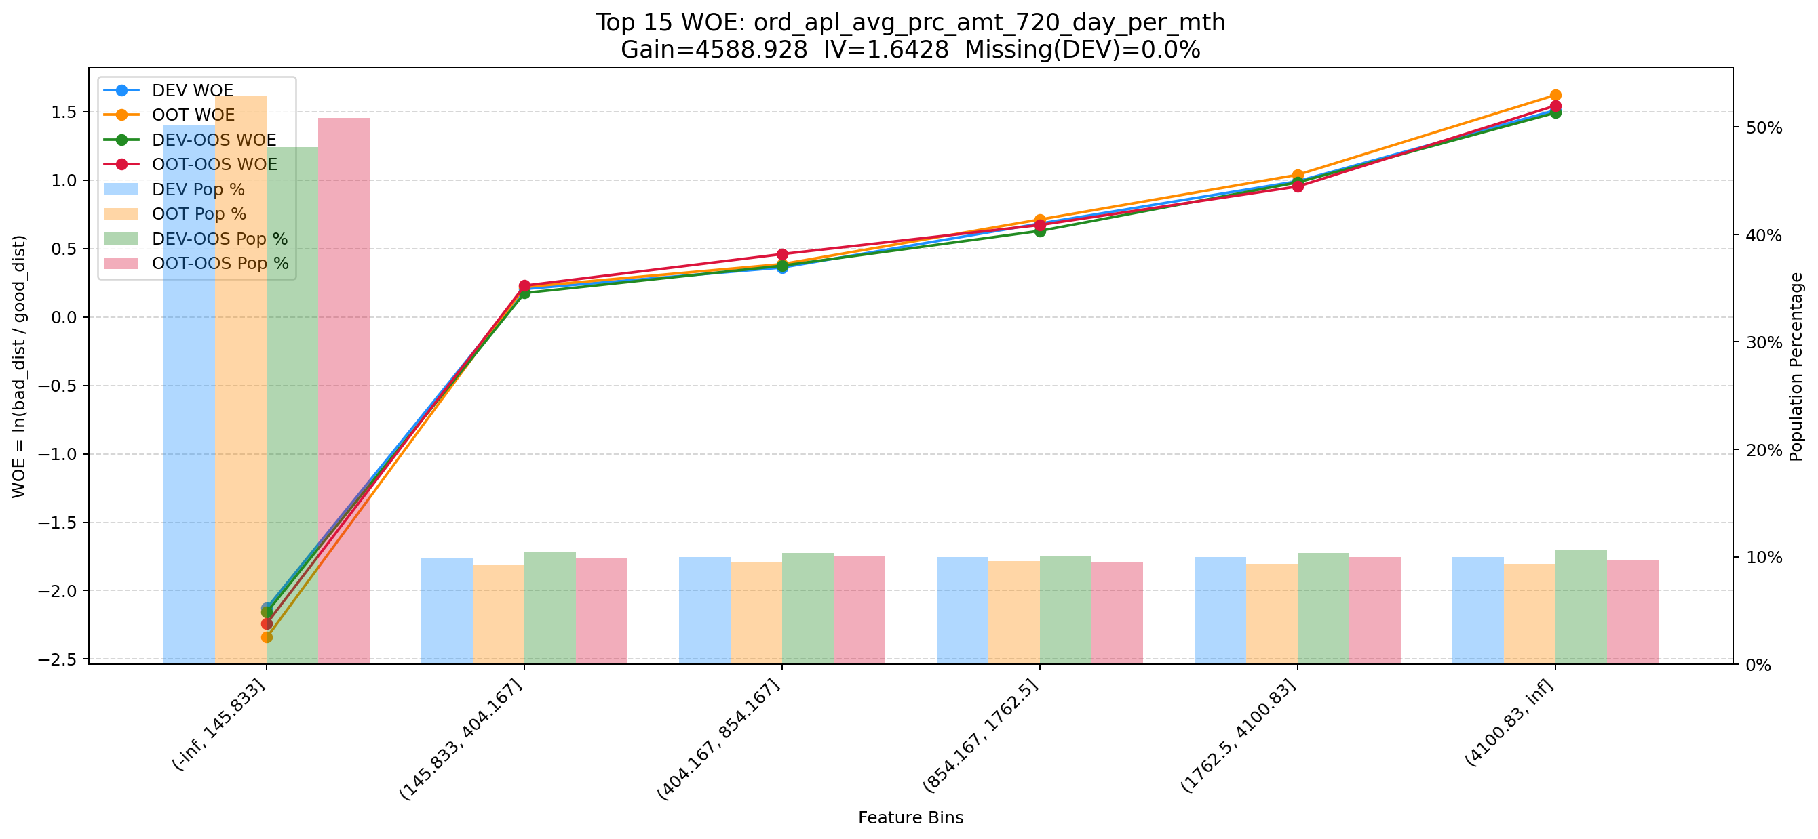

Top 16: d180_apl_ord_ddf_mdl_ord_crt_dte_max
项目 | 内容
Gain | 4433.168
Base split | DEV
IV | 2.549
Missing rate | 0.672
Image | 016_d180_apl_ord_ddf_mdl_ord_crt_dte_max_WOE.png

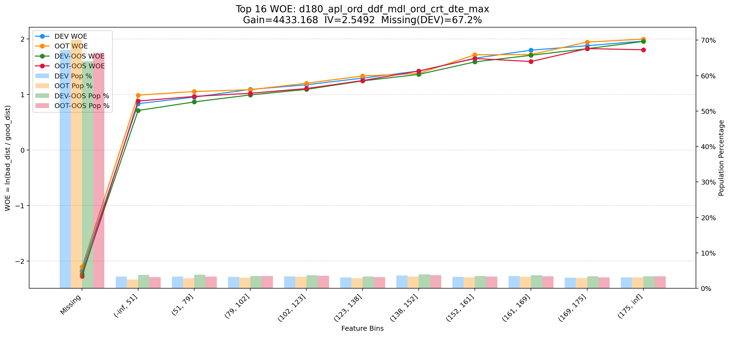

Top 17: his_30d_app_str_ctn_v2
项目 | 内容
Gain | 3742.279
Base split | DEV
IV | 1.811
Missing rate | 0.688
Image | 017_his_30d_app_str_ctn_v2_WOE.png

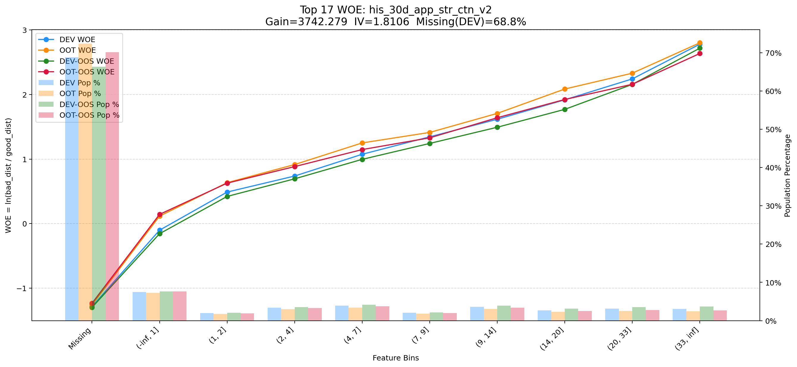

Top 18: first_day_diff_event_result_0_event_type_loan_all
项目 | 内容
Gain | 3343.519
Base split | DEV
IV | 1.405
Missing rate | 0.395
Image | 018_first_day_diff_event_result_0_event_type_loan_all_WOE.png

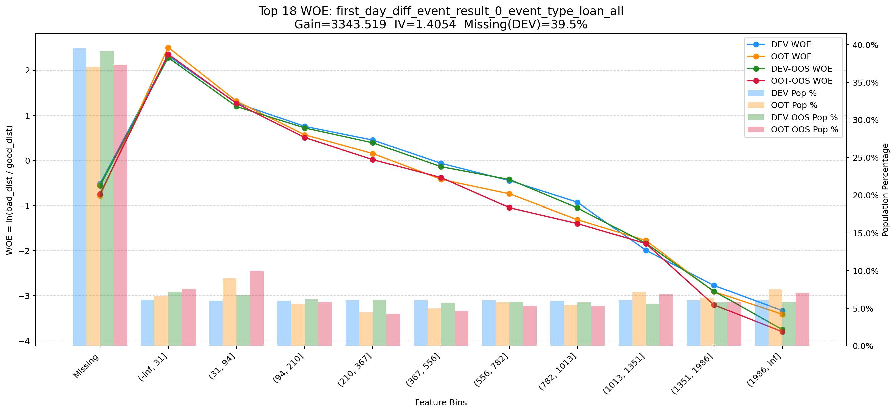

Top 19: avg_avl_lmt_lft_rep_prc_3m_cash_1m
项目 | 内容
Gain | 3305.564
Base split | DEV
IV | 2.343
Missing rate | 0.693
Image | 019_avg_avl_lmt_lft_rep_prc_3m_cash_1m_WOE.png

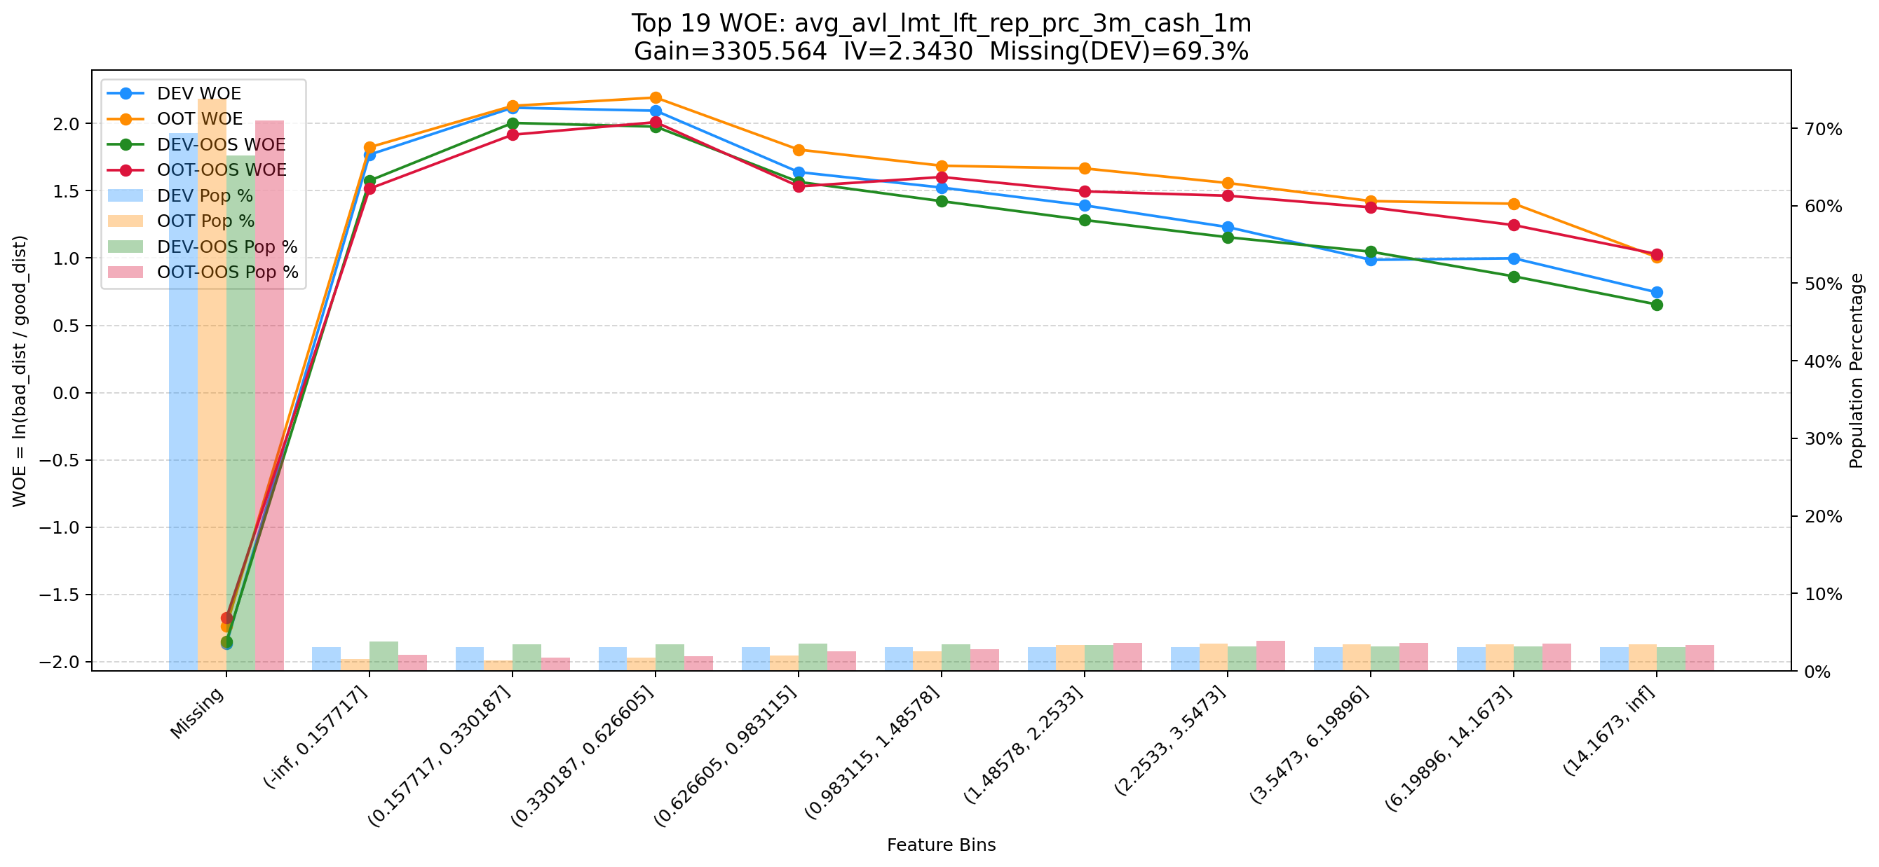

Top 20: rsk_avl_lmt_ch_les_10000_cnt_12m
项目 | 内容
Gain | 3172.502
Base split | DEV
IV | 3.052
Missing rate | 0.553
Image | 020_rsk_avl_lmt_ch_les_10000_cnt_12m_WOE.png

